１－１ ウィンドウ作成
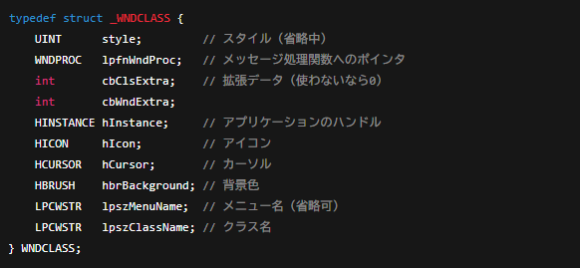
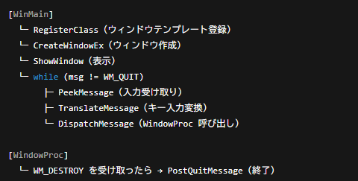
HINSTANCE | 現状の構造
意味：インスタンスハンドル
型：HINSTANCEはHANDLE（整数的な識別子）
役割：このアプリがどの実行ファイルから起動したかをOSに伝える値
普段の用途：ウィンドウを作るときに必要
例：CreateWindowExで使う

 | WNDCLASS構造体の中身

